画面遷移図
 |  |  |  |  |  |  |  | ログアウト

 |  |  |  |  |  |  |  |  |  |  |  |  |  |  |  |  |  |  | メニュー |  |  |  |  |  | 記入

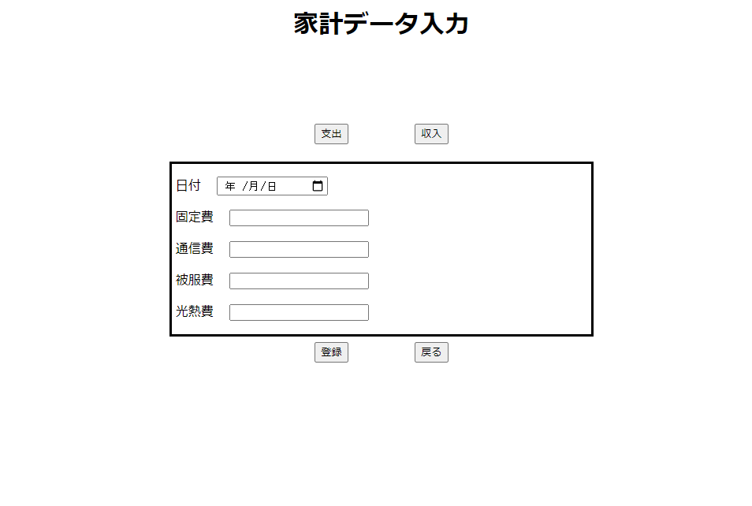
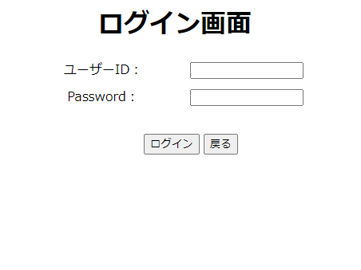
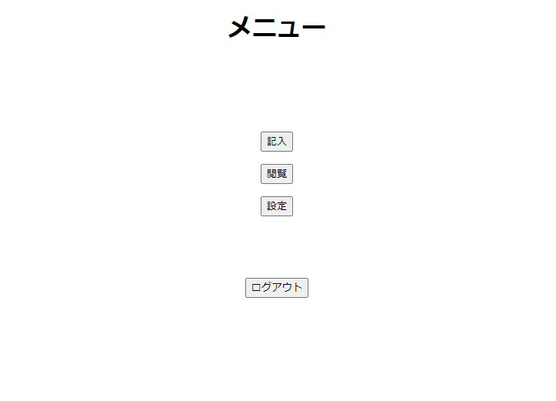
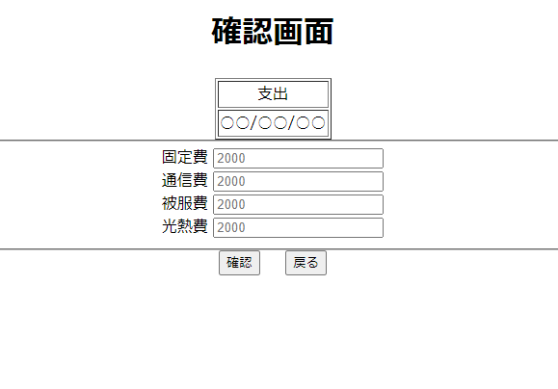
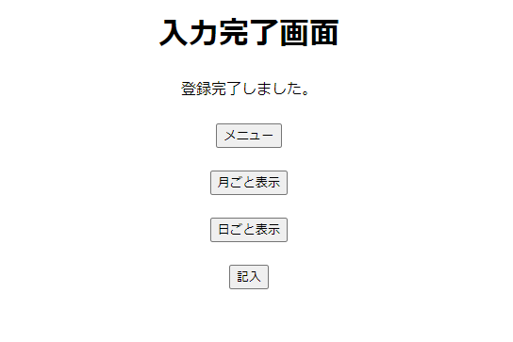
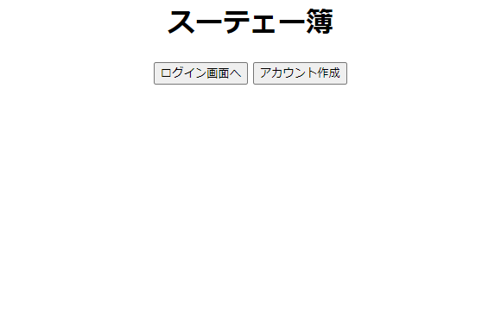
 |  |  |  |  |  |  |  |  |  |  |  |  |  |  |  |  |  |  |  | 戻る

 |  |  |  |  |  | 戻る

項目の編集
 |  |  |  |  |  |  |  |  |  |  |  |  |  |  |  |  |  |  |  |  |  |  |  |  |  |  |  |  | 確認
 |  |  |  |  |  |  |  |  |  |  |  |  |  |  |  |  |  |  |  |  |  |  |  |  |  | 戻る

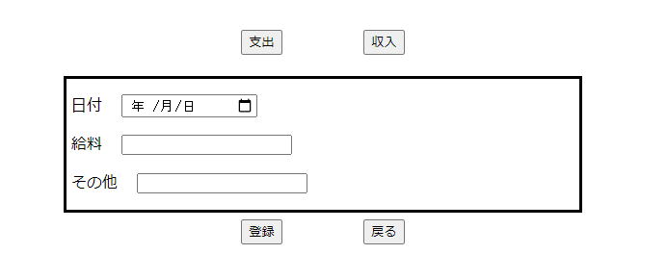
 |  |  |  |  |  |  |  |  |  |  |  |  |  |  |  |  |  |  |  | 記入
 |  |  |  |  | ログイン画面へ

項目の編集
 |  |  |  |  |  |  |  |  |  |  |  | ログイン

 |  |  |  |  |  |  |  |  |  |  |  |  |  |  |  |  |  |  |  |  |  |  |  |  |  |  |  |  | 月ごと表示 |  |  |  |  |  | 日ごと表示
 |  |  |  |  |  |  |  |  |  |  |  |  |  |  |  |  |  |  |  |  |  |  |  |  |  | 登録

アカウント作成 |  |  |  |  |  |  |  |  |  |  |  |  |  |  |  |  |  |  |  |  | メニュー
 |  |  |  | 戻る |  |  |  |  |  | 自動遷移 |  |  |  | 設定 |  |  | 戻る
 |  |  |  |  |  |  |  |  |  |  |  |  |  |  |  |  |  |  |  |  |  |  |  |  |  | 戻る
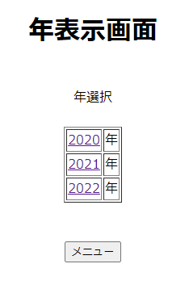
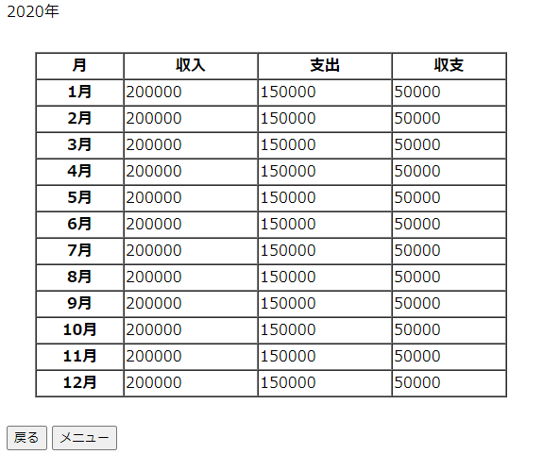
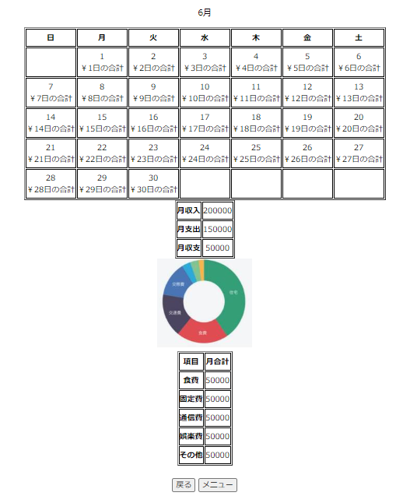
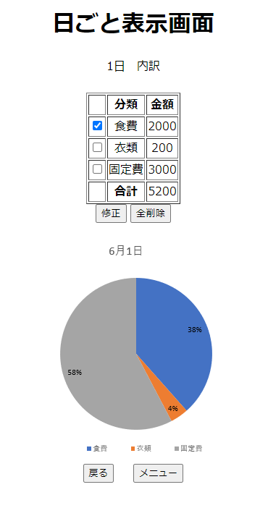
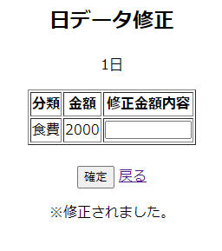

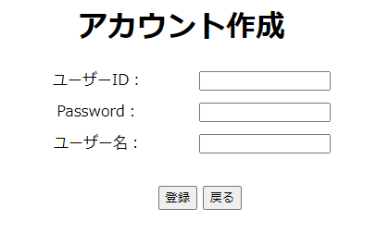
 |  |  |  |  |  |  |  |  |  |  |  |  |  |  |  |  |  |  |  | 閲覧

 |  |  |  |  |  |  |  |  |  |  |  |  |  |  |  |  |  |  |  |  |  |  |  |  |  |  |  |  | 戻る |  |  |  |  |  |  |  |  |  | 戻る
 |  |  |  |  |  |  |  |  |  |  |  |  |  |  |  |  |  |  |  |  |  |  |  |  |  |  |  |  |  |  |  |  |  | 戻る

 |  |  |  |  |  |  |  |  |  |  |  |  |  |  |  |  |  |  |  |  |  |  |  |  |  | 2020年 |  |  | 月

 |  |  |  |  |  |  |  |  |  |  |  |  |  |  |  |  |  |  |  |  |  |  |  |  |  |  |  |  |  |  |  |  |  | カレンダー
 |  |  |  |  |  |  |  |  |  |  |  |  |  |  |  |  |  |  |  |  |  |  |  |  |  |  |  |  |  |  |  |  |  |  |  |  |  |  | 修正

 |  |  |  |  | 登録

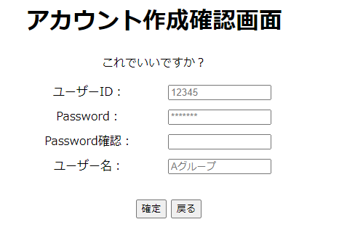
 |  |  |  |  |  |  |  |  | 確定
 |  | 戻る |  |  |  |  |  |  |  |  |  |  |  |  |  |  |  |  |  |  |  |  |  |  |  |  |  | メニュー

 |  |  |  |  |  |  |  |  |  |  |  |  |  |  |  |  |  |  |  |  |  |  |  |  |  |  |  |  |  | メニュー |  |  |  |  |  |  | 全削除 | 戻る

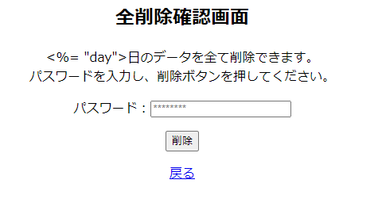
 |  |  |  |  |  |  |  |  |  |  |  |  |  |  |  |  |  |  |  |  |  |  |  |  |  |  |  |  |  |  |  |  | メニュー

 |  |  |  |  |  |  |  |  |  |  |  |  |  |  |  |  |  |  |  |  |  |  |  |  |  |  | メニュー画面へ遷移

 |  |  |  |  |  |  |  |  |  |  |  |  |  |  |  |  |  |  |  |  |  | 項目の編集

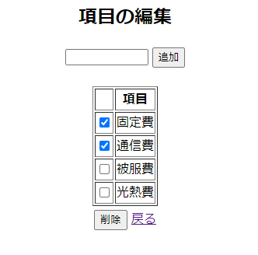
 |  |  |  |  |  |  |  |  |  |  |  |  |  |  |  |  |  |  |  |  |  |  |  |  |  |  |  |  |  |  |  | 削除
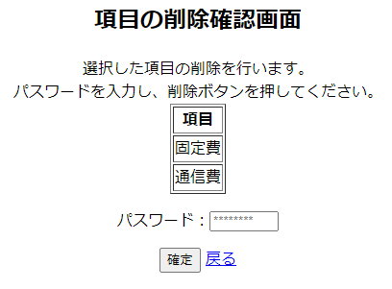

 |  |  |  |  |  |  |  |  | 支払い |  |  |  |  |  | ユーザー名変更 |  |  |  |  |  |  |  | ユーザー削除
 |  |  | 忘れ防止 |  |  |  |  |  |  |  |  |  |  |  | パスワード変更

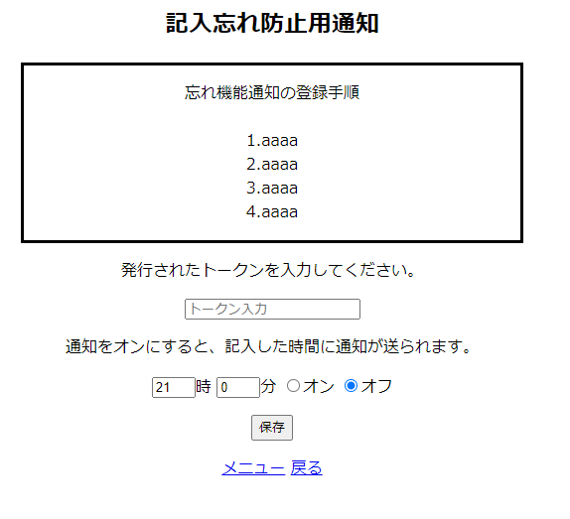
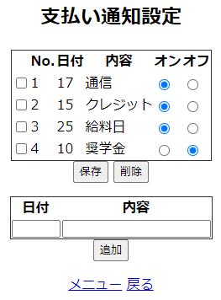
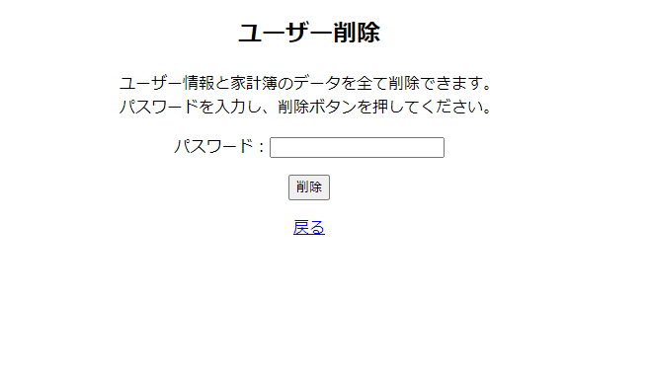
 |  |  |  |  |  |  |  |  |  |  |  |  |  |  |  |  |  |  |  |  |  |  |  |  |  |  |  |  |  |  |  | 戻る

 |  |  |  |  |  |  |  |  |  |  |  |  |  |  |  |  |  |  |  |  |  |  |  |  |  |  |  |  |  | 戻る |  |  |  |  |  | 確定

 |  |  |  |  |  |  |  |  |  |  |  |  |  |  |  |  |  |  |  |  |  |  |  |  |  |  |  |  |  |  | 記入画面へ遷移

 |  |  |  |  | メニュー |  | メニュー |  |  |  |  |  | 戻る |  |  | 修正 |  |  |  |  |  |  |  | 削除

 |  |  |  |  |  |  |  |  |  |  | 戻る
戻る | メニュー画面へ遷移

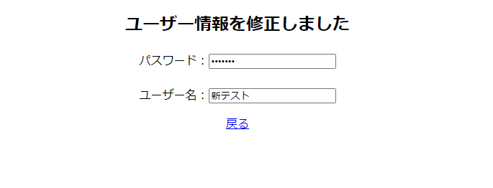
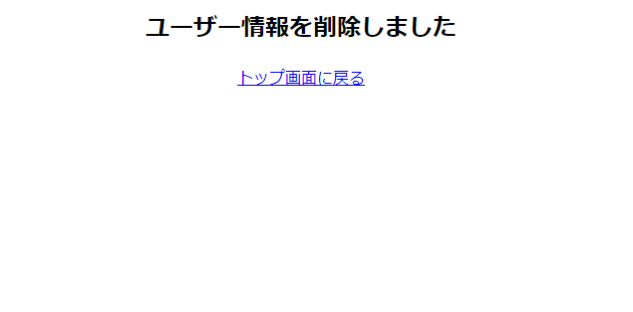

 | 設定画面へ遷移
 |  |  |  |  |  |  |  |  |  |  |  |  | 戻る

 |  |  |  |  |  |  |  |  |  |  |  |  |  |  |  |  |  | トップ画面に戻る

